105年
行政院農業委員會駐外機構人員數
 | 105年底
 |  |  | 單位：人
項目別 | 合計 | 男性 | 女性
官等
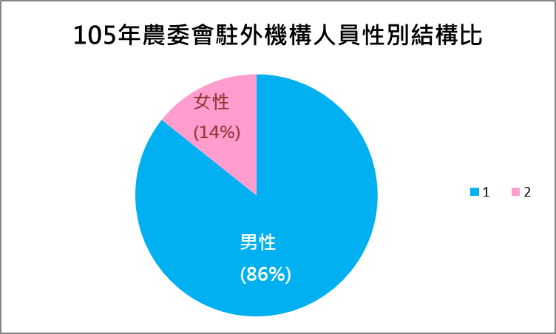
簡任 | 5 | 4 | 1
薦任 | 2 | 2
年齡
29歲以下
30-39歲
40-49歲 | 4 | 3 | 1
50-59歲 | 1 | 1
60-65歲 | 2 | 2
66歲以上
教育程度
研究所以上 | 7 | 6 | 1
大學
專科
高中(職)以下
駐外管處
亞太地區 | 2 | 2
非洲地區 | 1 | 1
歐洲地區 | 2 | 2
北美地區 | 2 | 1 | 1

